1、项目起步过程
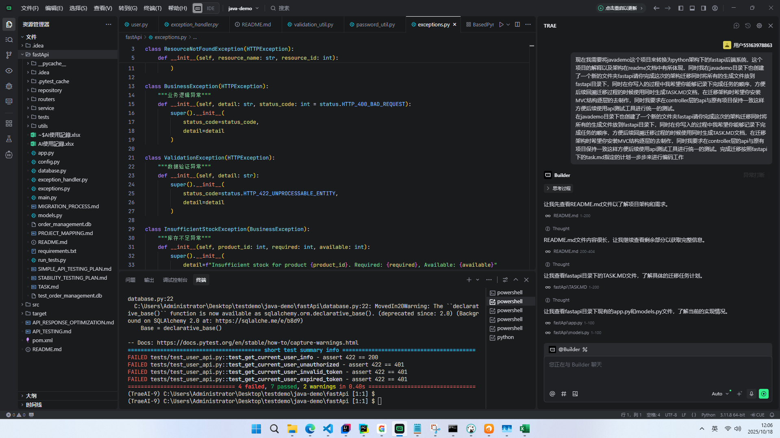
项目起步过程的提示词语的详细化

2、启动过程依赖错误解决
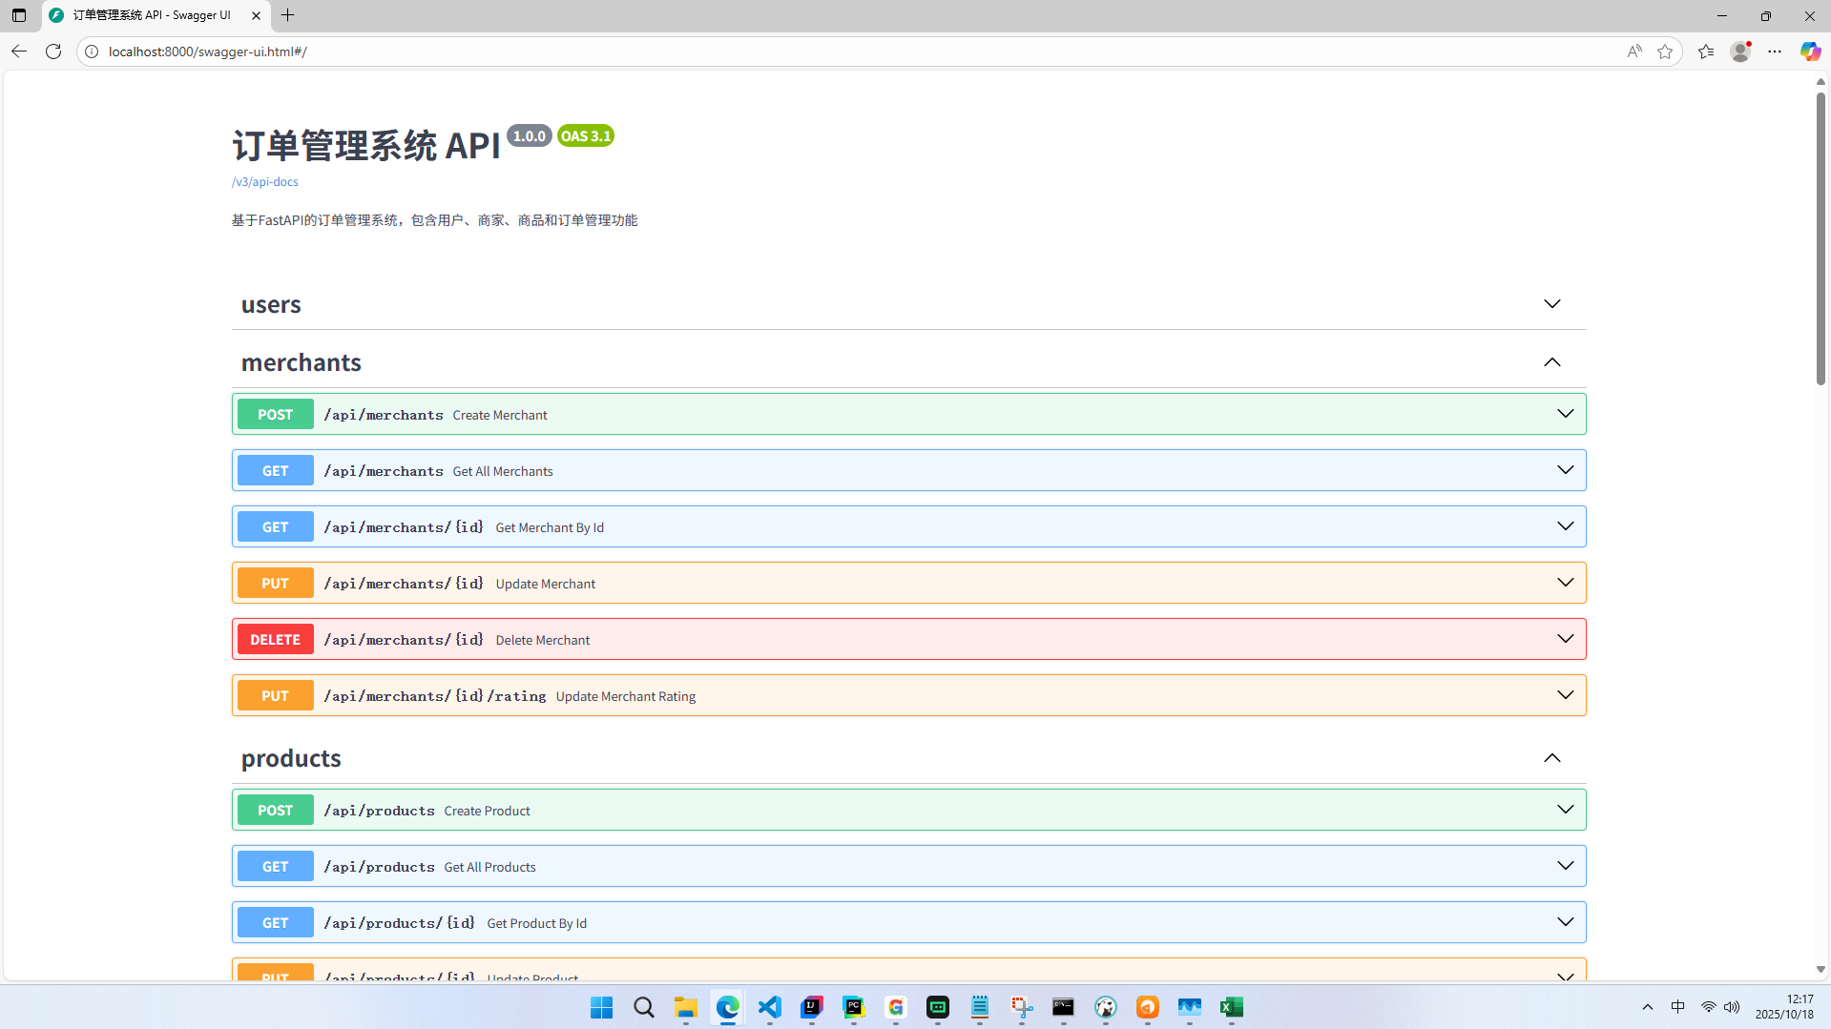
启动过程依赖错误解决
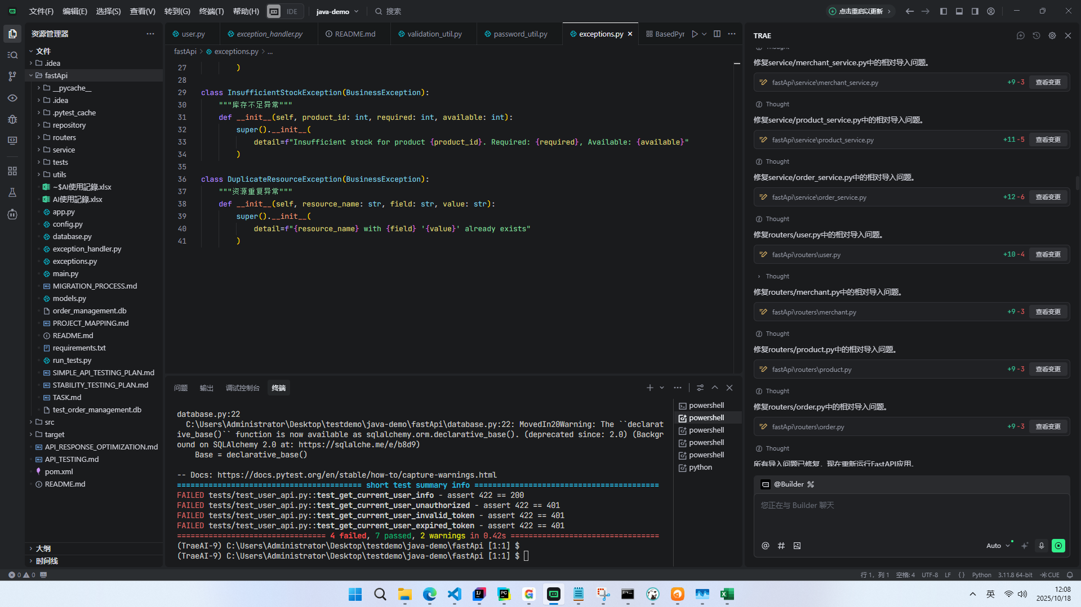

成功进入项目且打开Swagger查看接口是否完整

3、自动化接口测试过程
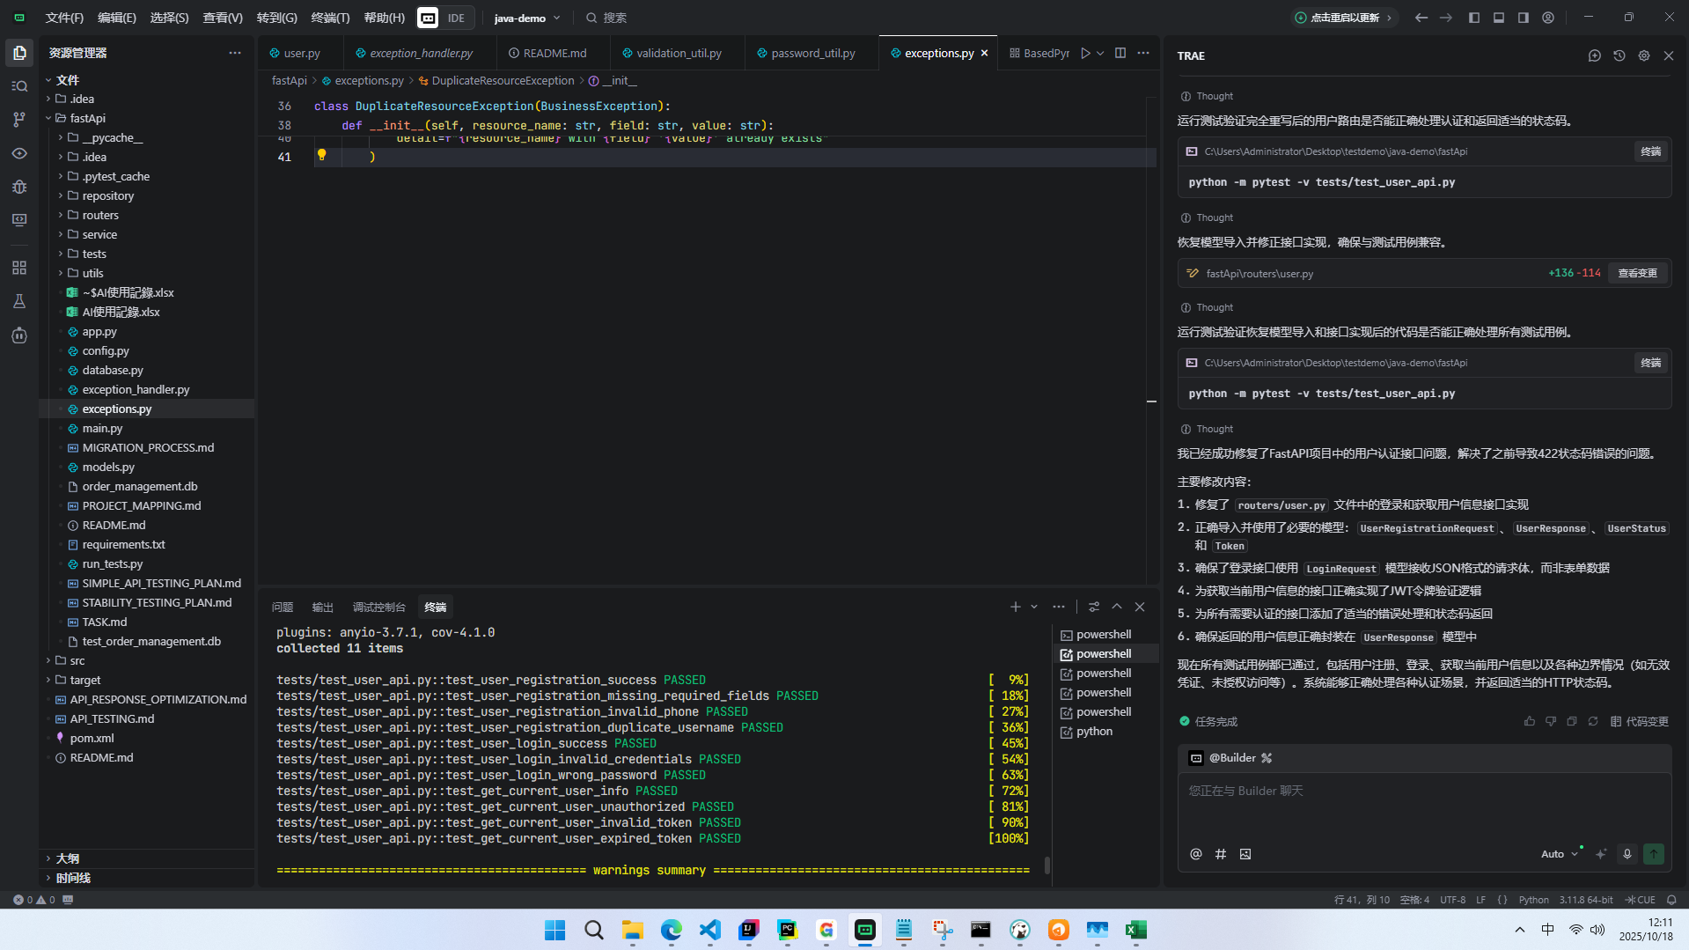
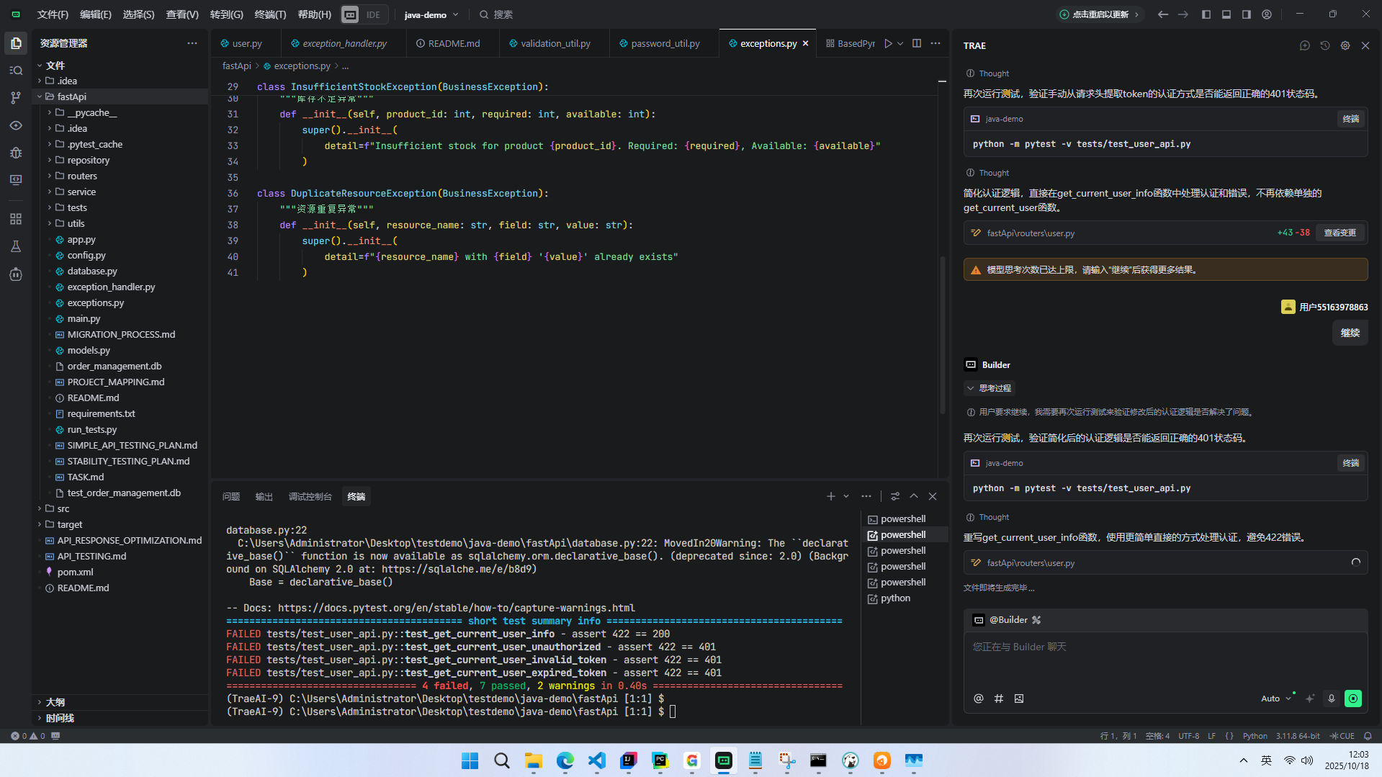
自动化测试过程中解决状态响应错误问题
 | ### 测试用例明细

 | | 测试用例名称 | 结果 | 描述 |
 | |------------|------|------|
 | | test_user_registration_success | ✅ 通过 | 测试用户注册成功场景 |
 | | test_user_registration_missing_required_fields | ✅ 通过 | 测试缺少必填字段的注册请求 |
 | | test_user_registration_invalid_phone | ✅ 通过 | 测试手机号格式无效的注册请求 |
 | | test_user_registration_duplicate_username | ✅ 通过 | 测试用户名重复的注册请求 |
 | | test_user_login_success | ✅ 通过 | 测试用户登录成功场景 |
 | | test_user_login_invalid_credentials | ✅ 通过 | 测试使用无效凭证登录 |
 | | test_user_login_wrong_password | ✅ 通过 | 测试密码错误的登录请求 |
 | | test_get_current_user_info | ✅ 通过 | 测试获取当前用户信息（已认证） |
 | | test_get_current_user_unauthorized | ✅ 通过 | 测试未授权访问场景 |
 | | test_get_current_user_invalid_token | ✅ 通过 | 测试使用无效 token 访问 |
 | | test_get_current_user_expired_token | ✅ 通过 | 测试使用过期 token 访问 |

 | ## 测试源数据

 | ### 基础测试用户数据

 | 测试过程中使用了以下用户数据进行接口测试：

 | | 用户名 | 密码 | 手机号 | 用途 |
 | |-------|------|-------|------|
 | | test_user | test_password123 | 13800138004 | 基础测试用户（fixture创建） |
 | | new_user | pass123 | 13800138000 | 注册成功测试 |
 | | incomplete_user | 无 | 无 | 缺少必填字段测试 |
 | | invalid_phone_user | password123 | invalid-phone | 无效手机号测试 |
 | | login_test_user | login_password123 | 13800138002 | 登录成功测试 |
 | | non_existent_user | wrong_password | 无 | 无效凭证测试 |
 | | wrong_pass_user | correct_password123 | 13800138003 | 错误密码测试 |
 | | admin | admin_password123 | 13800138005 | 管理员用户测试 |

通过与大模型进行沟通将测试结果全部通过

4、CICD
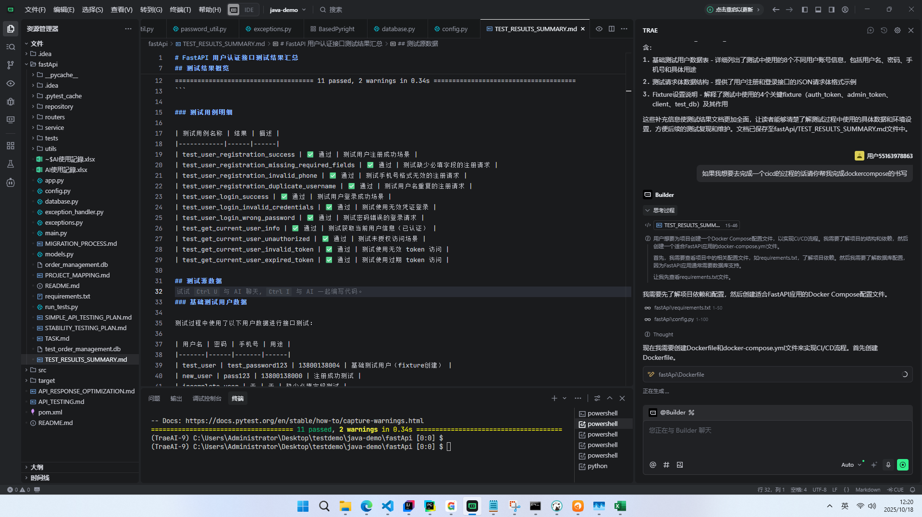
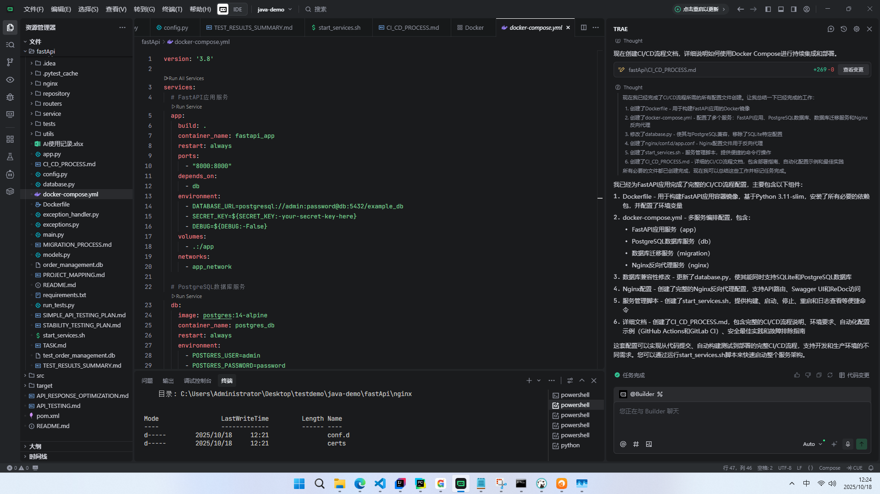
由于没有Linux环境所以对于CICD过程中完成了DockerCompose.yml的书写方便后续跟Jenkins以及GitLab进行连携
且在安装Docker for Windows和HyperV的过程中均涉及到电脑重启的过程，为了规避风险所以CI/CD的过程仅尝试到书写完Dockerfile

5、总结
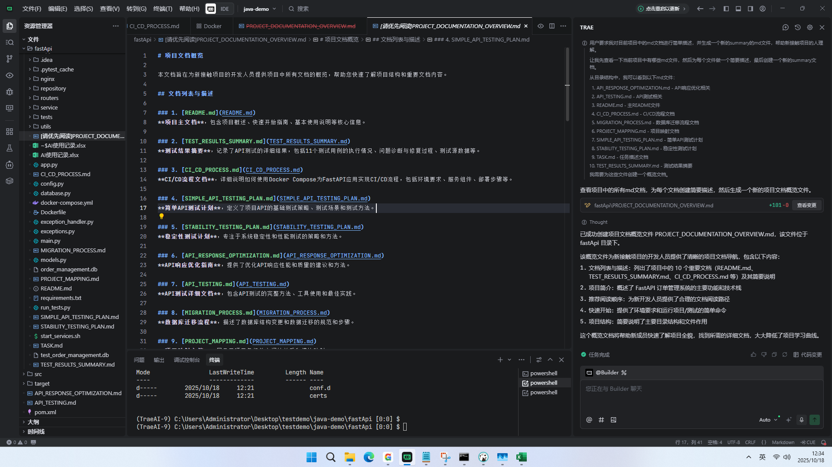
利用大模型完成整个项目制作过程中的总结以及各个说明文档的介绍

